两校校历
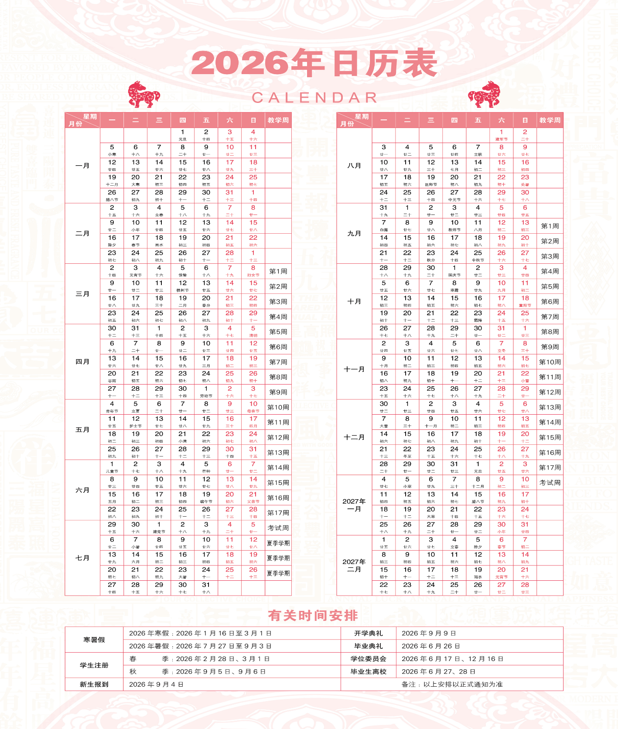
北中医 | 2026年9月7日为2026年春季学期教学第一周

北中医良乡校区作息时间表
项目 | 时间
第一、二节课 | 08:30~10:00
课间休息 | 10:00~10:30
第三、四节课 | 10:30~12:00
第五、六节课 | 13:30~15:00
课间休息 | 15:00~15:30
第七、八节课 | 15:30~17:00
第九、十节课 | 18:00~19:30
课间休息 | 19:30~19:40
第十一节课 | 19:40~20:25
第十二节课 | 20:25~21:10

